상품제안서
ALIO 모자익PD10000mAh 고속보조배터리 | 상품코드: F14899

 |  |  |  |  |  |  | 02-412-0044 | www.easy1.co.kr
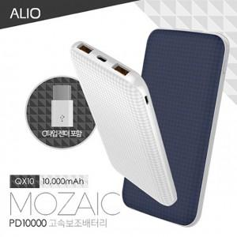

【상세/제작정보】

【인쇄/포장옵션】 | 풀칼라 / 포장지포장

【공급단가】 | 수량 | 50~ | 100~ | 500~ | 1,000~ | 2,000~
*VAT별도 | 단가 | 17,790원 | 17,130원 | 16,470원 | 15,810원 | 15,420원

【상품 URL】 | http://www.easy1.co.kr/src/goods_detail.php?gdno=14899

